FDSS
tu choisis dans liste
FDS SIMPLIFÉE
ALCALIN CHLORE MOUSSANT
PICTOGRAMME(S) DE DANGER
0
MENTION(S) DE DANGER
base
CONSIGNE(S) DE SÉCURITÉ
Protection individuelle
bottes
Stockage
verre
Déchets : tri et élimination
recyclo
Autres consignes particulières
mortel
EN CAS D'URGENCE :
Déversement accidentel | Premiers secours |  |  |  | Incendie
 | Inhalation | Projection dans les yeux | Projection sur la peau | Ingestion
explosif | anp2 | visière | scaphandre | indigeste | 18
Rédacteur : |  | Version |  | du
https://www.youtube.com/watch?v=a7nTY8cyaFk

Base de données
Nom | Nom_picto | Pictogramme de danger | Mentions de danger | Protection individuelle | Stockage | Déchets : tri et élimination | Autres consignes particulières | Déversement accidentel | inhalation | projection yeux | projection peau | ingestion | Incendie
AGRO ALFO | $C$2 | 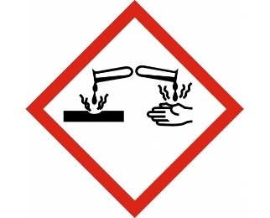 | acide | gants | bidons | abcd | lunettes | a eviter | ANP | les fermer | gants | bon apetit | au feu!!
ALCALIN CHLORE MOUSSANT | $C$3 | 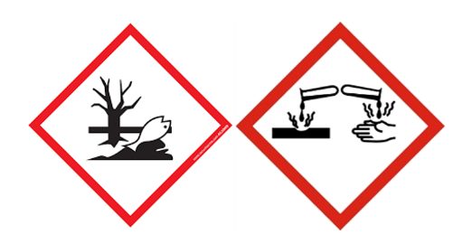 | base | bottes | verre | recyclo | mortel | explosif | anp2 | visière | scaphandre | indigeste | 18
 | $C$4

